Sheet1
 | Total Geral | Total de Masculino | Masculino |  |  |  | Total de Feminino | Feminino
Localidade da Escola |  |  | Federal | Estadual | Municipal | Privada |  | Federal | Estadual | Municipal | Privada
Salvador | 58,604 | 25,223 | 47 | 17,627 | 5,684 | 1,865 | 33,381 | 33 | 22,078 | 9,614 | 1,656

Sexo |  | Dependência Administrativa

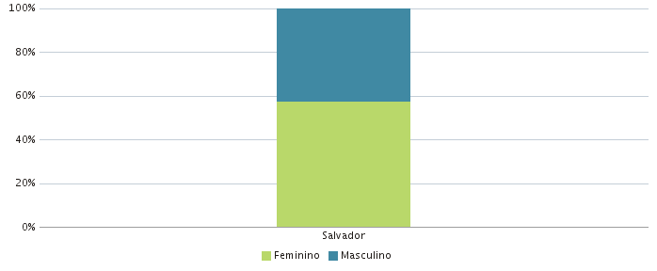 |  | 